Hoja1
2023-06-02 14:35:37

LA PAZ 28 - HAEDO 4460-2005
BUENOS AIRES luquearti@gmail.com
____________________________________________________________________________________
" PITONES c/Tuerca”
“ Rosca Whitworth ”
"Marca LUQUE"
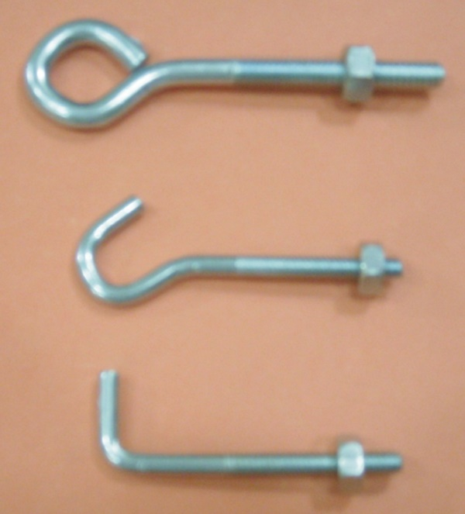

COD. | DESCRIPCION | PRECIO
PIW-11 | PITON ROSCA W. 3/16 CERRADO | 1451.70
PIW-13 | PITON ROSCA W. 3/16 ESCUDRA | 1451.70
PIW-15 | PITON ROSCA W. 1/4 X 80 CERRADO | 1899.07
PIW-16 | PITON ROSCA W. 1/4 X 80 ABIERTO | 1899.08
PIW-17 | PITON ROSCA W. 1/4 X 70 ESCUADRA | 1899.07
PIW-26 | PITON ROSCA W. 1/4 X 110 ESCUADRA | 2393.83

Envase x 50

N

